Arkusz1
 |  |  |  | Załącznik nr 12 do SWZ
OPIS PRZEDMIOTU ZAMÓWIENIA - ZADANIE 12
L.P. | Nazwa | JM | Ilość | OPIS | Zdjęcie poglądowe
1 | GŁOWICA DO KOSY STIHL "FS200" | szt | 2 | Wyposażona jest w półautomatyczny system wysuwania żyłki Tap’n go i łożysko kulkowe. Żyłka wysuwa się samoczynnie, kiedy głowica jest "uderzana" o ziemię. Wymiary: Linka tnąca o średnicy: 2,4mm-2,7 mm, Rozmiar gwintu wewnętrznego: 10 mm.
2 | KOSA SPALINOWA 1,4kW 1,9KM | szt | 1 | Moc: 1,4/1,9 kW/KM Stand. narzędzie tnące: Gł. żyłk. AC 25-2 Poj. skokowa: 36,3 cm³ Ciężar: 5,8 kg Średnica cięcia: 420 mm Długość całkowita: 180 cm Zawartość zbiornika: 0,71 l Poziom mocy akustycznej z narzędz.z tworzywa: 109 dB(A) Poziom ciśnienia akustycznego z narzędz. z tworzywa: 98 dB(A) Wartość drgań z narzędz. z tworzywa lewa/prawa: 4,9/4,9 m/s²
3 | Pomarańczowe łopaty do zboża ( prostokątne ) | szt | 10
4 | Miarka do zadawania paszy | szt | 2 | Plastikowa miarka do porcjowania paszy. Pojemność 1,5l - 2l
5 | Młotki do maszyny Peruzo Pantera 1800 (nóż łopatkowy, szekla, bolec i zawleczka) | szt | 60
6 | Noże do kosiarki dyskowej Prone PDT260 | szt | 50
7 | Noże bijakowe kosiarka Pronar PBK-180 | szt | 17
8 | NÓŻ BIJAKOWY KOSIARKI SAMASZ 1/18 | szt | 48 | SAMASZ KANGU 140, szer. 100mm, wys. 90 mm, średnica 16,5 mm | 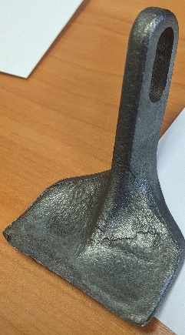 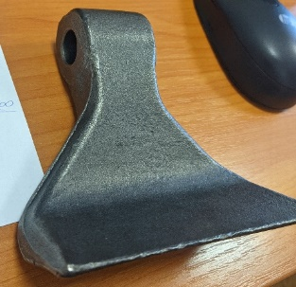
9 | NOŻE DO KOSIARKI PIONOWEJ 35-VKM | szt | 28 | Waga: 0.120kg Otwór: 14x25 Długość: 80 Szerokość: 72 Grubość: 2,6
10 | PASEK KLINOWY Z-710 Lp | szt | 4 | Pasek Klinowy Z-710 Lp do kosiarki samojezdnej Szerokość. [mm]: 10 Długość pasa. [mm]: 710 Wysokość.[mm]: 6
11 | Paśnik dla koni typu ,, dzwon,, | szt | 4 | Paśnik nadający się na pastwiska i wybiegi z pięcioma otworami. Jego budowa pozwala na ochronę paszy przed zmiennymi czynnikami środowiska atmosferycznego jak np. deeszcz, śnieg. Paśnik nadaje do okrągłych beli o maks. średnicy 160 cm i maks. wysokości 125 cm. Wyprodukowany z niepękającego, odpornego na mróz tworzywa sztuczne ze zintegrowaną ochroną przed promieniami UV.
12 | Siatka do balotów (1 rolka 2000 m.) | szt | 6 | Siatka do belowania wykonana z wytrzymałego polietylenu. Charakteryzuje się wysoką wytrzymałością (minimum 240kg) oraz zapewnia dokładne pokrycie beli. Przeznaczona jest do owijania bel siana, słomy, sianokiszonki oraz do tworzenia okrągłych balotów.
13 | Siatka na baloty do paśników 120cm | szt | 4 | Wymiary: 120x120cm Rozmiar oczka: 80x80mm Materiał: PP Splot sznura: 5mm odporne na promieniowanie UV
14 | Taczka wywrotka 250l | szt | 2 | To wózek dwukołowy o pojemności 250 litrów.
15 | Widły 4-zębne do obornika | szt | 10
16 | ŻYŁKA DO KOSIAREK | szt | 5 | Producent - Stihl Średnica - 3,0 mm Długość - 162 m Kształt - kwadratowa
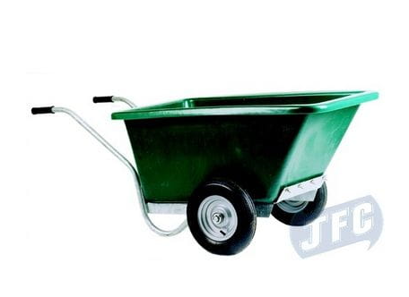
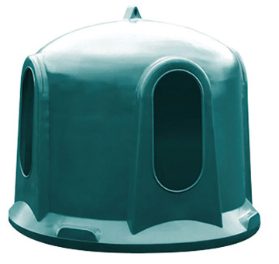
17 | Żyłka do podkaszarki Sthil na szpuli grubość 3 mm. | szt | 3

